2021_01_data
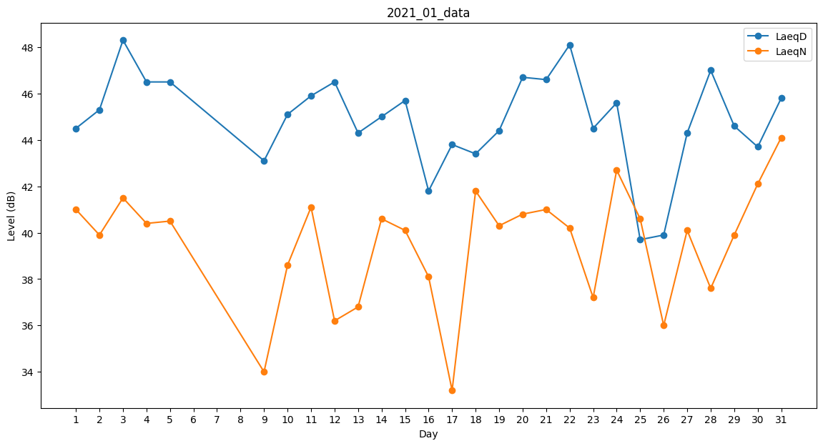
Day | LaeqD | LaeqN
1 | 44.5 | 41
2 | 45.3 | 39.9
3 | 48.3 | 41.5
4 | 46.5 | 40.4
5 | 46.5 | 40.5
6 | 47.5 | 0
7 | 0 | 0
8 | 0 | 39.7
9 | 43.1 | 34
10 | 45.1 | 38.6
11 | 45.9 | 41.1
12 | 46.5 | 36.2
13 | 44.3 | 36.8
14 | 45 | 40.6
15 | 45.7 | 40.1
16 | 41.8 | 38.1
17 | 43.8 | 33.2
18 | 43.4 | 41.8
19 | 44.4 | 40.3
20 | 46.7 | 40.8
21 | 46.6 | 41
22 | 48.1 | 40.2
23 | 44.5 | 37.2
24 | 45.6 | 42.7
25 | 39.7 | 40.6
26 | 39.9 | 36
27 | 44.3 | 40.1
28 | 47 | 37.6
29 | 44.6 | 39.9
30 | 43.7 | 42.1
31 | 45.8 | 44.1

